FA컵
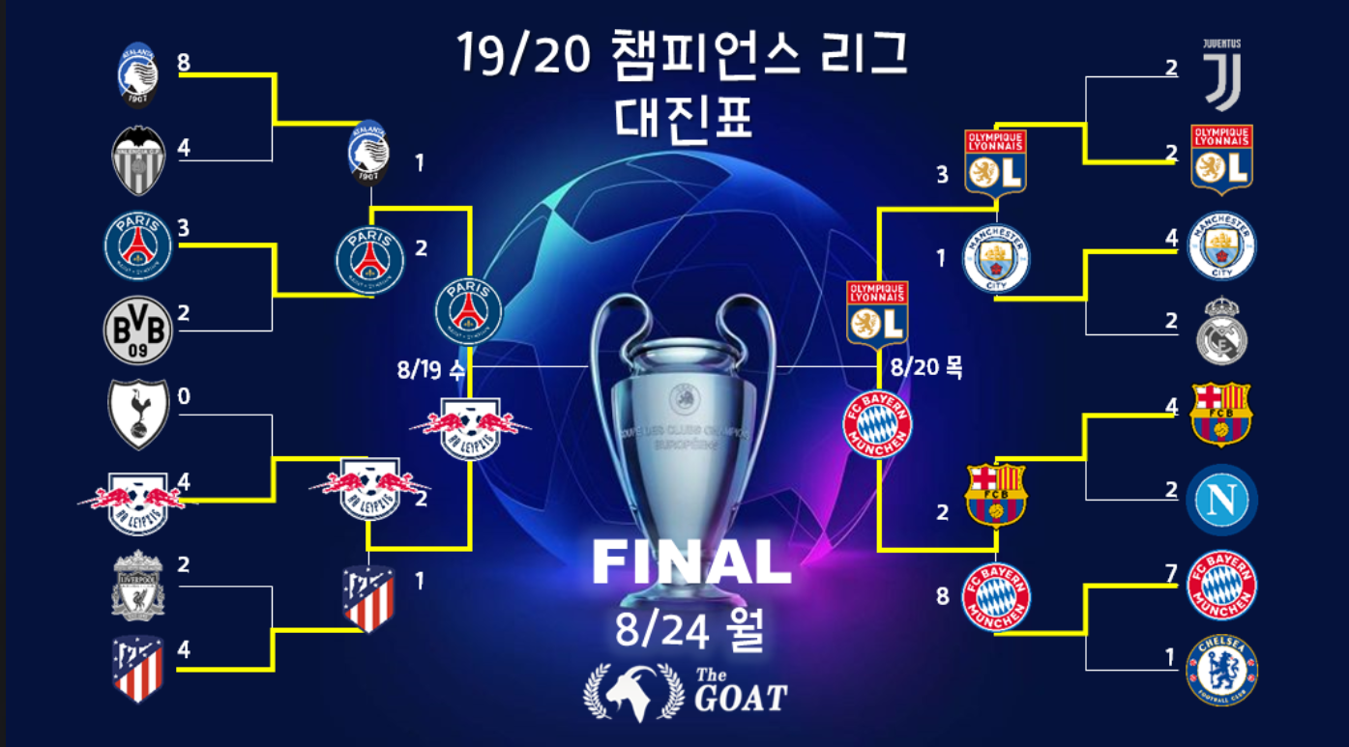
All-Star FA CUP Tournament

 |  |  |  | All-Star FA CUP

 |  |  |  | WINNER
 |  | 5 |  |  |  |  |  | 7

 |  |  | 0 |  |  |  | 4

 | 2 |  |  |  |  |  |  |  | 0

 |  | 4 |  |  |  |  |  | 0

 | 1 |  |  |  |  |  |  |  | 3
 |  |  |  |  | 3 | 2

 | 0 |  |  |  |  |  |  |  | 0

 |  | 2 |  |  |  |  |  | 4

 | 4 |  |  |  |  |  |  |  | 5

 |  |  | 3 |  |  |  | 2

 | 3 |  |  |  |  |  |  |  | 2

 |  | 1 |  |  |  |  |  | 3

 | 2 |  |  |  |  |  |  |  | 0

UCL 디자인
16강 | 8강 | 4강 | 결승 | 우승 | UCL_결승
레알 마드리드 | 레알 마드리드 | 레알 마드리드 | 레알 마드리드 | 레알 마드리드 | 팀명 | 경기 | 승 | 무 | 패 | 득점 | 실점 | 득실 | 승점
부전승 |  |  |  |  | 레알 마드리드 | 1 | 1 | 0 | 0 | 4 | 2 | 2 | 3
PSV | PSV |  |  |  | 인테르 | 1 | 0 | 0 | 1 | 2 | 4 | -2 | 0
부전승
도르트문트 | 도르트문트 | 맨체스터 유나이티드 |  |  | UCL_4강
부전승 |  |  |  |  | 팀명 | 경기 | 승 | 무 | 패 | 득점 | 실점 | 득실 | 승점
맨체스터 유나이티드 | 맨체스터 유나이티드 |  |  |  | 레알 마드리드 | 3 | 2 | 0 | 1 | 9 | 6 | 3 | 6
부전승 |  |  |  |  | 인테르 | 2 | 2 | 0 | 0 | 5 | 2 | 3 | 6
뉴캐슬 유나이티드 | 뉴캐슬 유나이티드 | 아틀레티코 마드리드 | 인테르 |  | 맨체스터 유나이티드 | 3 | 1 | 0 | 2 | 6 | 9 | -3 | 3
#VALUE!
부전승 |  |  |  |  | 아틀레티코 마드리드 | 2 | 0 | 0 | 2 | 2 | 5 | -3 | 0
아틀레티코 마드리드 | 아틀레티코 마드리드
부전승 |  |  |  |  | UCL_8강
인테르 | 인테르 | 인테르 |  |  | 팀명 | 경기 | 승 | 무 | 패 | 득점 | 실점 | 득실 | 승점
부전승 |  |  |  |  | 레알 마드리드 | 2 | 2 | 0 | 0 | 10 | 3 | 7 | 6
비야레알 | 비야레알 |  |  |  | 맨체스터 유나이티드 | 2 | 2 | 0 | 0 | 7 | 4 | 3 | 6
부전승 |  |  |  |  | 인테르 | 3 | 2 | 0 | 1 | 8 | 6 | 2 | 6
 |  |  |  |  | 아틀레티코 마드리드 | 2 | 1 | 1 | 0 | 6 | 5 | 1 | 4
16강 | 8강 | 4강 | 결승 | 우승 | 비야레알 | 3 | 1 | 0 | 2 | 6 | 8 | -2 | 3
 |  |  |  |  | 뉴캐슬 유나이티드 | 2 | 0 | 1 | 1 | 5 | 6 | -1 | 1
부전승 |  |  |  |  | 도르트문트 | 2 | 0 | 0 | 2 | 4 | 7 | -3 | 0
 |  |  |  |  | PSV | 2 | 0 | 0 | 2 | 3 | 10 | -7 | 0
부전승
 |  |  |  |  | UCL_A조
부전승 |  |  |  |  | 팀명 | 경기 | 승 | 무 | 패 | 득점 | 실점 | 득실 | 승점
 |  |  |  |  | 레알 마드리드 | 6 | 3 | 1 | 2 | 15 | 13 | 2 | 10
부전승 |  |  |  |  | 아틀레티코 마드리드 | 6 | 3 | 0 | 3 | 20 | 16 | 4 | 9
 |  |  |  |  | 첼시 | 6 | 2 | 2 | 2 | 17 | 16 | 1 | 8
부전승 |  |  |  |  | 레버쿠젠 | 6 | 2 | 1 | 3 | 9 | 16 | -7 | 7

부전승 |  |  |  |  | UCL_B조
 |  |  |  |  | 팀명 | 경기 | 승 | 무 | 패 | 득점 | 실점 | 득실 | 승점
부전승 |  |  |  |  | 도르트문트 | 6 | 5 | 1 | 0 | 30 | 10 | 20 | 16
 |  |  |  |  | 맨체스터 유나이티드 | 6 | 3 | 1 | 2 | 19 | 13 | 6 | 10
부전승 |  |  |  |  | 토트넘 | 6 | 2 | 1 | 3 | 10 | 19 | -9 | 7
 |  |  |  |  | 아우크스부르크 | 6 | 0 | 1 | 5 | 6 | 23 | -17 | 1

 |  |  |  |  | UCL_C조
 |  |  |  |  | 팀명 | 경기 | 승 | 무 | 패 | 득점 | 실점 | 득실 | 승점
 |  |  |  |  | 인테르 | 4 | 4 | 0 | 0 | 15 | 7 | 8 | 12
 |  |  |  |  | PSV | 4 | 0 | 2 | 2 | 12 | 15 | -3 | 2
 |  |  |  |  | 유벤투스 | 4 | 0 | 2 | 2 | 7 | 12 | -5 | 2

 |  |  |  |  | UCL_D조
 |  |  |  |  | 팀명 | 경기 | 승 | 무 | 패 | 득점 | 실점 | 득실 | 승점
 |  |  |  |  | 비야레알 | 4 | 2 | 2 | 0 | 9 | 5 | 4 | 8
 |  |  |  |  | 바이에른 뮌헨 | 4 | 1 | 2 | 1 | 7 | 6 | 1 | 5
 |  |  |  |  | 뉴캐슬 유나이티드 | 4 | 1 | 0 | 3 | 7 | 12 | -5 | 3

